NCM测试手顺
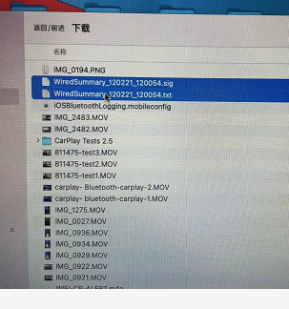
1.iphone手机上安装《CarPlay Tests》 App，版本2.6.0

2.手机侧点击《CarPlay Test》，进入后点击Login。输入正确账号密码后，可进入测试list画面。
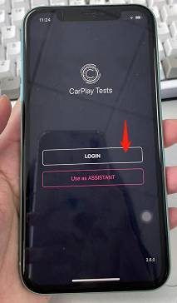
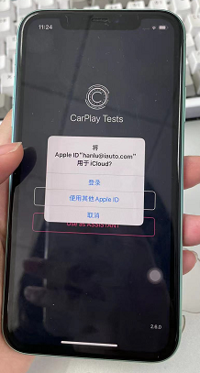
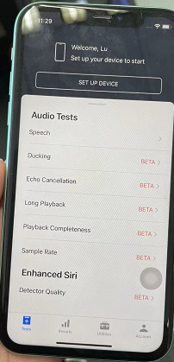

3.点击下方Utilities，进入Utilities测试页面。向下滑动，点击《CarPlay Network Tests》，而后点击《Wired Test》，进入Wired Test页面

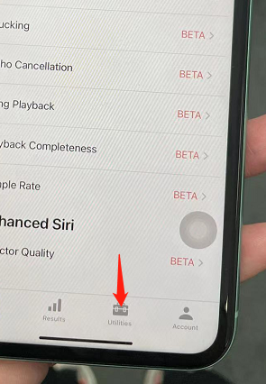
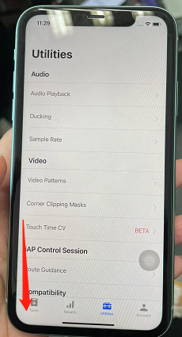
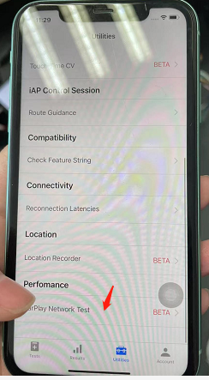
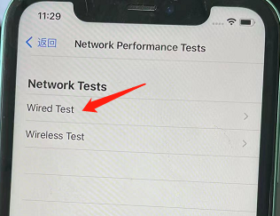


4.将本台iphone手机插入车机，Wired Test中 Accessory & Apple Device会变为Connected状态。而后点击下方《Run wired test》按钮，进入《Wired Test Result》测试画面

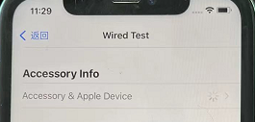
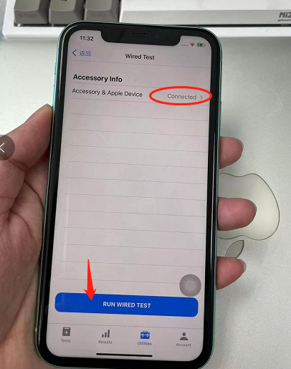
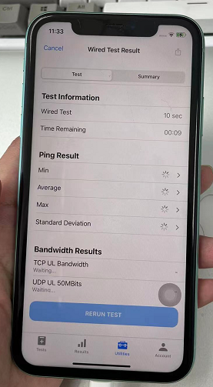

5.等一会，手机侧会自动弹出第1条测试命令，将测试命令 iperf -s -i 1 -w 128k -p 5001 -V 使用串口输入到车机中。而后手机侧点击《DONE》按钮。点击后等待第一条TCP UL Bandwidth命令跑完。

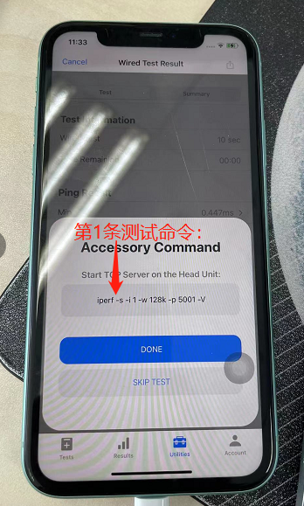
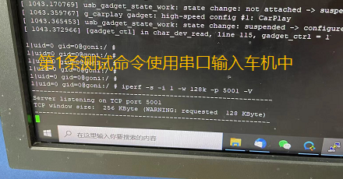
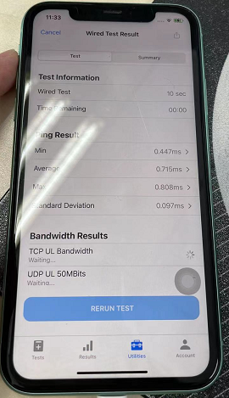

 |  | 串口中输入iperf -s -i 1 -w 128k -p 5001 -V后点击手机侧《DONE》

6.第1条（步骤5）的命令跑完，手机侧会自动弹出第2条测试命令。车机串口先ctrl + c取消掉上一条之后，与步骤5类似，输入第2条命令，再在手机侧点《done》按钮，并等待第2条命令完成。

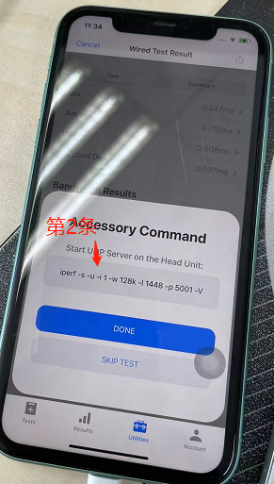
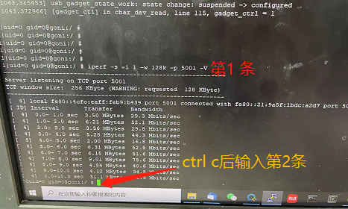

 |  | 串口中输入第2条命令后，点击手机侧《DONE》

7.同步骤6，输入第3条命令
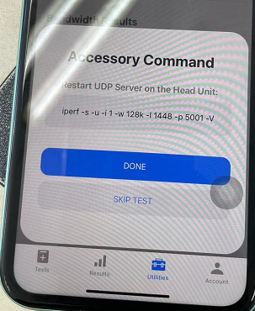

8.步骤7完成后，输入第4条命令。但需要把此命令中的en5改成usb0。车机侧输入了第4条命令后，手机不需要点击就会自动运行测试。

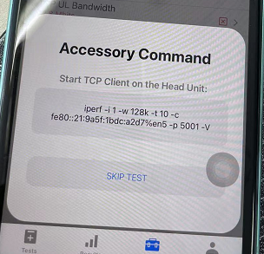
 | 命令：iperf -i 1 -w 128k -t 10 -c fe80::21:9a5f:1dbc:a2d7%usb0 -p 5001 -V

9.步骤8完成后，与步骤8类似，输入命令（也要将en5改成usb0）

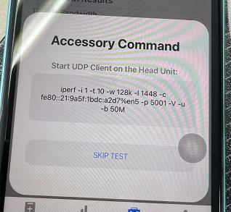

10.与步骤9类似

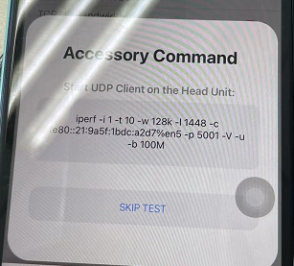

11.上述10步骤完成后，手机侧会跑出Usb Performance（NCM）测试结果6条。点击右上角按钮导出测试结果。选择《隔空投送》发送给苹果mac本
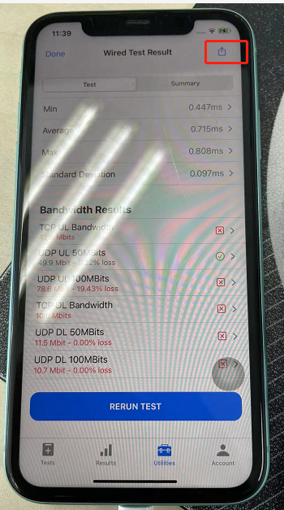
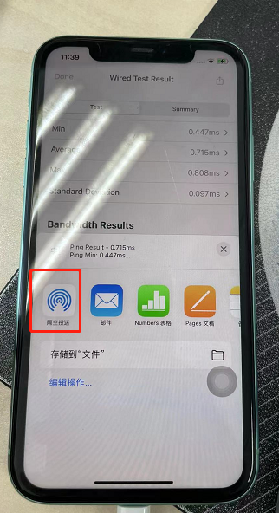

12.苹果mac本中保存后，导出并保存结果到票中。

